Rechnung
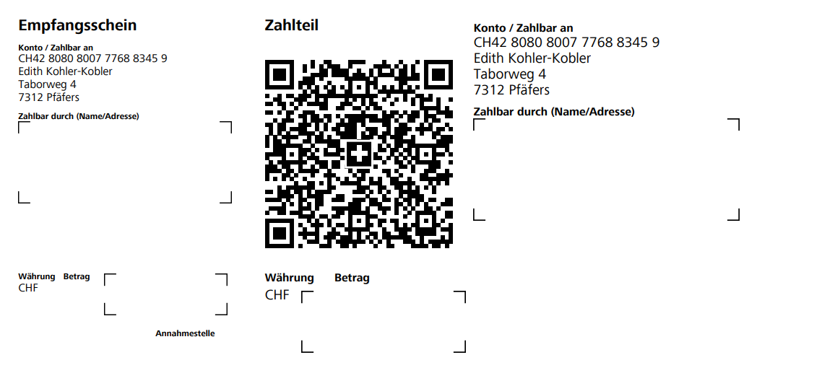
Online-Erkundungsraum

Edith Kohler
Taborweg 4, 7312 Pfäfers
Aktuell | Einzelfirma (annika-ullrich.ch)
DATUM
RECHNUNGSADRESSE | FÜR
NAME | FIRMA | Online-Erkundungsraum - Muster erkennen, überwinden können und den Weg zum höchsten Potential sehen.
ADRESSE STRASSE, PLZ ORT
TELEFON
Details | BETRAG
Erkundungsraum

ZWISCHENSUMME | CHF -
MwSt. | befreit
SUMME | CHF -

Wenn Sie Fragen zu dieser Rechnung haben, verwenden Sie bitte die folgenden Kontaktinformationen: +41 76 339 54 37, info@edithkohler.ch
VIELEN DANK FÜR DEINE TEILNAHME!

